Topeltkirjed
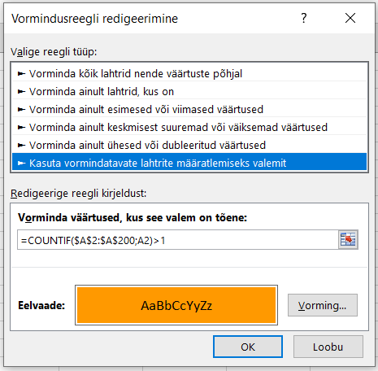
test |  | Tingimusvorming lahtrisse A2 | Seejärel kopeerida vorming kogu veerule | originaalfail voirlesdoublons.xls
a
c
b
e
d
f
e
c
h
i
g
k
g
l
m
n
onu
uno
uuno
onu
veel
test
test | tühik lõpus!
m | tühik alguses

